Info
- Rapportera endast nya händelser samt eller in och utskrivningar. Övriga barn är registrerade som ni tidigare angivit.
- Alla rutor för respektive barn måste fyllas i
- Varje ruta behöver fyllas i enligt formatet som framgår av rubriken

Klicka på den lilla pilen för att få fram rullistan | Då ser det ut såhär. Välj ett av alternativen
 | 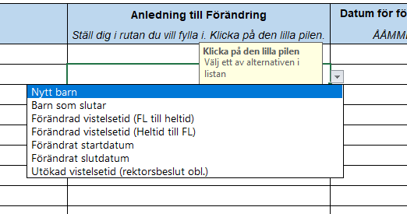

Kategori: | Vad är anledningen till att barnet rapporteras in?
Nytt barn | Barnet ska skrivas in på förskolan
Barn som slutar | Barnet har sagt upp sin plats på förskolan
Förändrad vistelsetid (FL till heltid) | Barnet är registrerat som föräldraledigt men ska gå upp i tid med anledning av arbete/studier (obs: Ej "utökad vistelsetid")
Förändrad vistelsetid (Heltid till FL) | Barnet är registrerat som heltid men ska gå ner i tid till föräldraledigt
Förändrat startdatum | Barnets startdatum har förändrats utifrån tidigare inskickad information
Förändrat slutdatum | Barnets stoppdatum har förändrats utifrån tidigare inskickad information
Utökad vistelsetid (beslut obl.) | Barnet får utökad vistelsetid med anledning av eget behov, trots att VH är hemma med yngre syskon. Beslut obligatoriskt.

Omfattning | Barnets vistelsetidsomfattning/Barnets grund för placering.
Heltid | Barnets vistelsetider utgår från familjens behov vid arbete, studier eller annan sysselsättning samt utökad vistelsetid
Föräldraledighet | Barnet går 15 tim/veckan då vårdnadshavare är föräldraledigt med annat barn

Eget barn | Är barnet dagbarnvårdarens egna barn?
Ja
Nej

Kommun
Malmö
Annan

Månader
Januari
Februari
Mars
April
Maj
Juni
Juli
Augusti
September
Oktober
November
December

